Hoja1
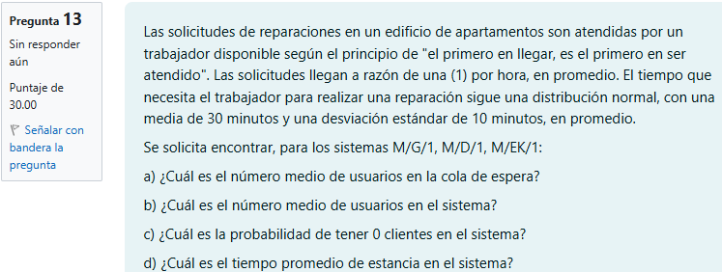
202100081

 |  |  |  |  |  |  |  | Datos:
 |  |  |  |  |  |  |  | λ | 1 | solicitud por hora |  |  | ρ = λ/μ | 0.5
 |  |  |  |  |  |  |  | μ | 30 | minutos -> | 2 | horas
 |  |  |  |  |  |  |  | σ | 10 | minutos -> | 0.16666666667 | horas | k = | 9

 |  |  |  |  |  |  |  |  | Respuestas
 |  |  |  |  |  |  |  |  | a | El numero de usuarios en la cola de espera es de 0.278 usuarios
 |  |  |  |  |  |  |  |  | b | El numero de usuarios en el sistema es de 0.778 usuarios
 |  |  |  |  |  |  |  |  | c | La probabilidad de tener 0 clientes en el sistema es del 50%
 |  |  |  |  |  |  |  |  | d | El tiempo promedio de estancia en el sistema es de 0.778 horas o 46.667 minutos

 | M/G/1 |  |  |  |  |  | M/EK/1 |  |  |  |  |  |  |  | M/D/1
 | a) ¿Cuál es el número medio de usuarios en la cola de espera? |  |  |  |  |  | a) ¿Cuál es el número medio de usuarios en la cola de espera? |  |  |  |  |  |  |  | a) ¿Cuál es el número medio de usuarios en la cola de espera?
 | Lq = | 0.278 | usuarios |  |  |  | Lq = | 0.278 | usuarios |  |  |  |  |  | Lq = | 0.250 | usuarios
 | El numero de usuarios en la cola de espera es de 0.278 usuarios |  |  |  |  |  | El numero de usuarios en la cola de espera es de 0.278 usuarios |  |  |  |  |  |  |  | El numero de usuarios en la cola de espera es de 0.250 usuarios

 | b) ¿Cuál es el número medio de usuarios en el sistema? |  |  |  |  |  | b) ¿Cuál es el número medio de usuarios en el sistema? |  |  |  |  |  |  |  | b) ¿Cuál es el número medio de usuarios en el sistema?
 | Ls = | 0.778 | usuarios |  |  |  | Ls = | 0.778 | usuarios |  |  |  |  |  | Ls = | 0.750 | usuarios
 | El numero de usuarios en el sistema es de 0.778 usuarios |  |  |  |  |  | El numero de usuarios en el sistema es de 0.778 usuarios |  |  |  |  |  |  |  | El numero de usuarios en el sistema es de 0.750 usuarios

 | c) ¿Cuál es la probabilidad de tener 0 clientes en el sistema? |  |  |  |  |  | c) ¿Cuál es la probabilidad de tener 0 clientes en el sistema? |  |  |  |  |  |  |  | c) ¿Cuál es la probabilidad de tener 0 clientes en el sistema?
 | Po = | 0.5 | ó | 50 | % |  | Po = | 0.5 | ó | 50 | % |  |  |  | Po = | 0.5 | ó | 50 | %
 | La probabilidad de tener 0 clientes en el sistema es del 50% |  |  |  |  |  | La probabilidad de tener 0 clientes en el sistema es del 50% |  |  |  |  |  |  |  | La probabilidad de tener 0 clientes en el sistema es del 50%

 | d) ¿Cuál es el tiempo promedio de estancia en el sistema? |  |  |  |  |  | d) ¿Cuál es el tiempo promedio de estancia en el sistema? |  |  |  |  |  |  |  | d) ¿Cuál es el tiempo promedio de estancia en el sistema?
 | Ws = | 0.778 | horas | ó | 46.667 | minutos | Ws = | 0.778 | horas | ó | 46.667 | minutos |  |  | Ws = | 0.750 | horas | ó | 45.000 | minutos
 | El tiempo promedio de estancia en el sistema es de 0.778 horas o 46.667 minutos |  |  |  |  |  | El tiempo promedio de estancia en el sistema es de 0.778 horas o 46.667 minutos |  |  |  |  |  |  |  | El tiempo promedio de estancia en el sistema es de 0.750 horas o 45 minutos

